PASAPORTE
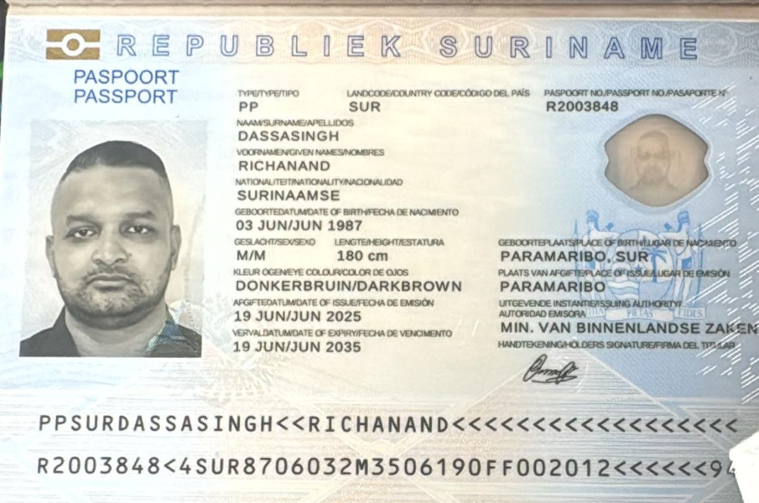
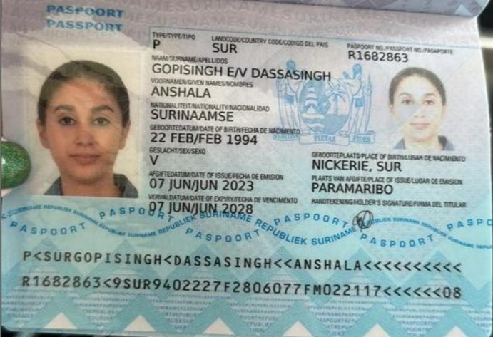
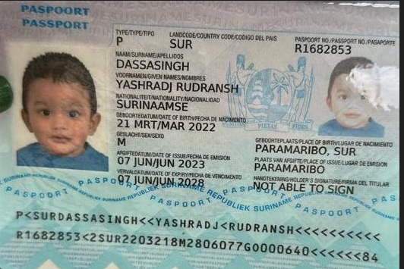

 |  | Nombre | Anshala | Nombre | Yashradj
Nombre | Richanand | Apellido | Gopisingh | Nombre | Rudransh
Apellido | Dassasingh | Apellido de casada | Dassasingh | Apellido | Dassasingh
Pasaporte | R2003848 | Pasaporte | R1682863 | Pasaporte | R1682853
Fecha de nacimiento | 3 de junio de 1987 | Fecha de nacimiento | 22/02/1994 | Fecha de nacimiento | 2022-03-21
Edad | 38 | Edad | 32 | Edad | 4
Estado civil | Casado | Estado civil | Casada | Estado civil
Dirección | Paramaribo Surinamestraat 61 | Dirección | Paramaribo Surinamestraat 61 | Dirección
País | SURINAM | País | SURINAM | País
Email: | dassasingh@yahoo.com | Email: | anshaladassasingh@gmail.com | Email:
Teléfono |  | Teléfono | 597 826 7393 | Teléfono
Profesión |  | Profesión |  | Profesión
RH |  | RH | B positivo | RH
Seguro |  | Seguro |  | Seguro
Peso | 90 | Peso | 62 | Peso
Altura | 1.80 | Altura | 1.62 | Altura
Idioma | Dutch / English | Idioma | Dutch / English | Idioma
Estadia
Salud | Sufrió recientemente una lesión en el ojo. Ayer visitamos a un especialista en oftalmología en Surinam, quien nos informó que existe un daño en su retina, específicamente una lesión en la capa del epitelio pigmentario de la retina (RPE). Comentó que esta condición podría haber existido previamente, pero que también pudo haber sido causada o agravada por el incidente, en combinación con la luz, el calor y el impacto. | Salud | Revisar piernas, su venas
 |  | Estadia

Anshala CONFIRMACION DE SERVICI
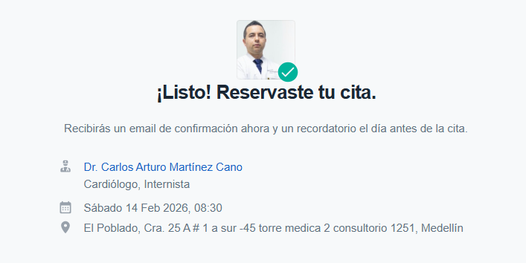
TOMOGRAFIA DE ABDOMEN Y PELVIS
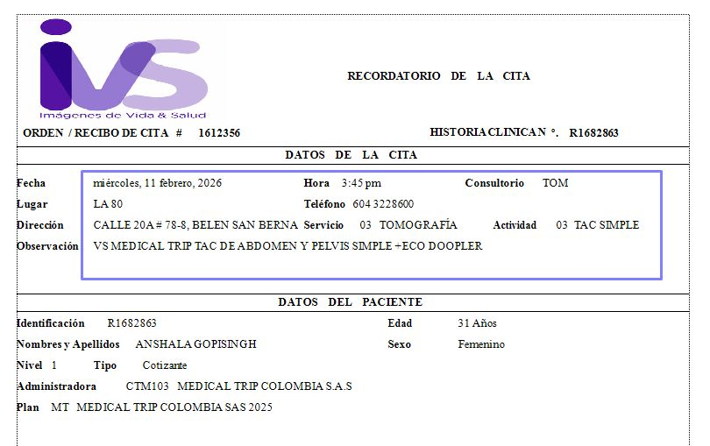
 |  | 📌 PREPARACIÓN
 |  | * Estar 30 min antes.
 |  | * Ayuno de 06 horas

 |  | 📌 Requisitos para la admisión: Super importante que traiga todos los documentos físicos para agilizar el proceso de admisión.
 |  | * Orden Médica o Historia Clínica
 |  | * Exámenes anteriores del área a evaluar
 |  | * Documento de identidad

ECOGRAFIA DE VASOS VENOSOS
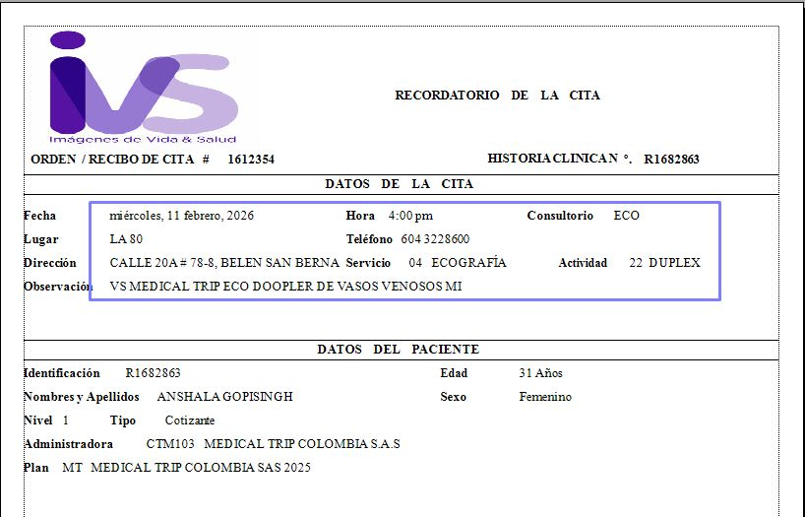
 |  |  | PREPARACIÓN
 |  |  | * Estar 30 min antes.
 |  |  | * Venir con ropa comoda, ideal que sea de dos piezas.
 |  |  | * Venir sin medias de gradiente.
 |  |  | * No requiere preparación.

 |  |  | 📌 Requisitos para la admisión: Super importante que traiga todos los documentos físicos para agilizar el proceso de admisión.
 |  |  | * Orden Médica o Historia Clínica
 |  |  | * Exámenes anteriores del área a evaluar
 |  |  | * Documento de identidad

RADIOGRAFÍA DE TÓRAX

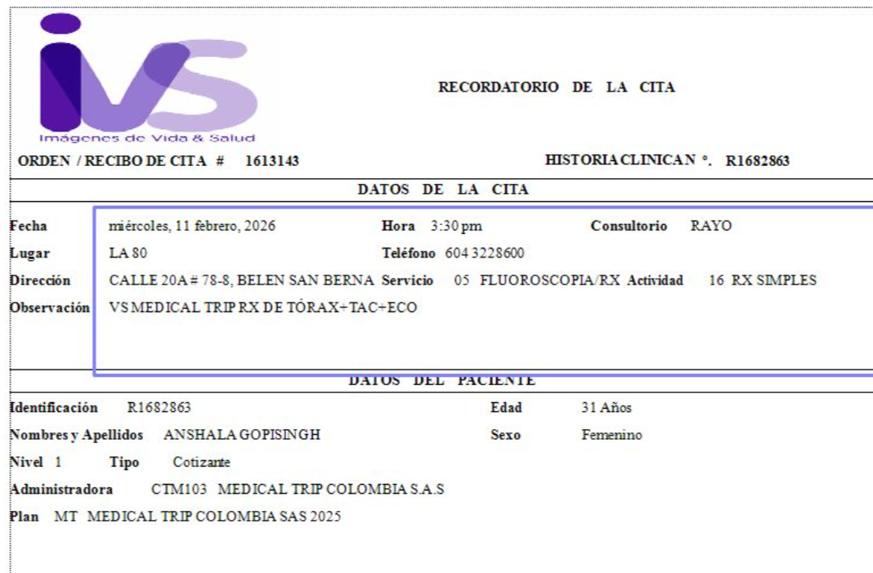

ELECTROMIOGRAFIA | DE MIEMBROS INFERIORES | CITA CON FISIATRIA |  |  | CITA GINECOLOGIA
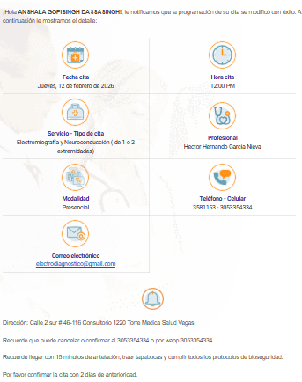
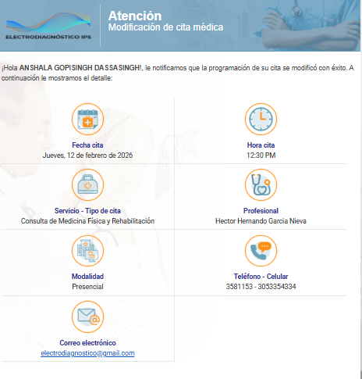
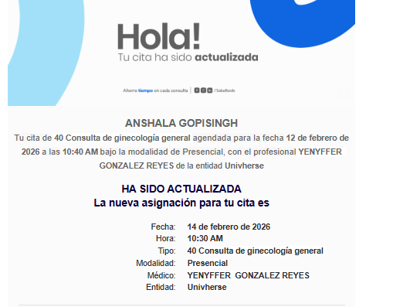

CITA CARDIOLOGO |  |  |  | Cita con VASCULAR PERIFÉRICO

Richanand CONFIRMACION DE SERVI
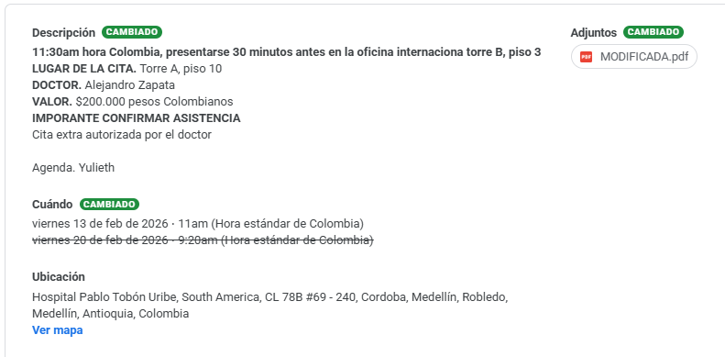
CITA CON RETINOLOGO
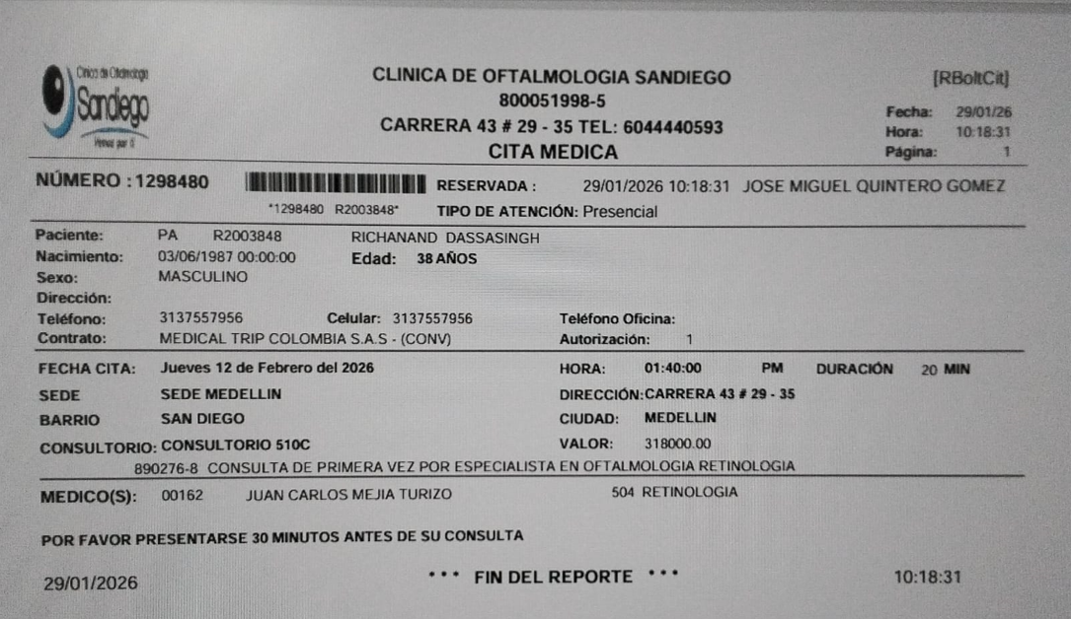

CITA CIRUGIA PLASTICA HPTU

Vuelo
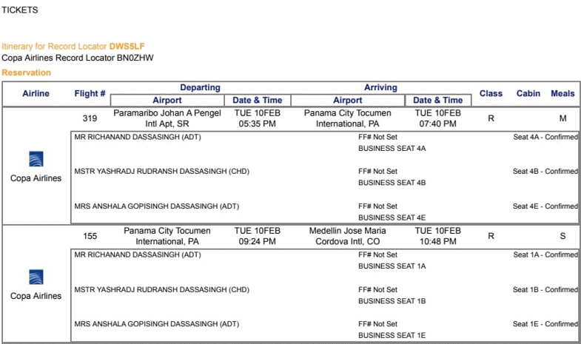
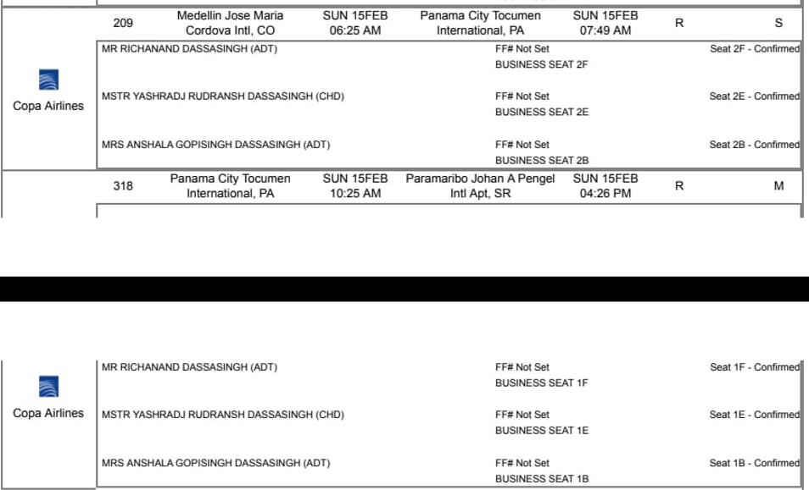
DWS5LF

